关系图
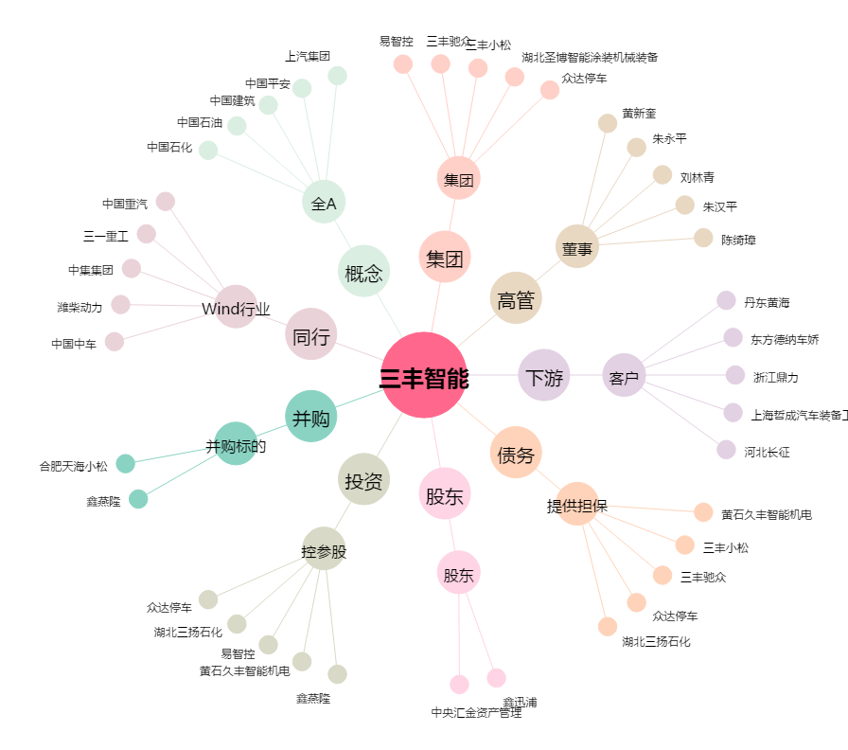
三丰智能[300276.SZ] - 关系概览图

